Лист1
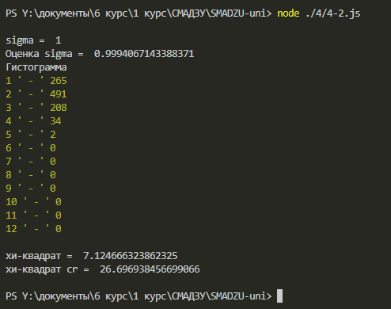
 | 1 | 265
 | 2 | 491
 | 3 | 208
 | 4 | 34
 | 5 | 2
 | 6 | 0
 | 7 | 0
 | 8 | 0
 | 9 | 0
 | 10 | 0
 | 11 | 0
 | 12 | 0
 | Сумма | 1000

попытка номер 2

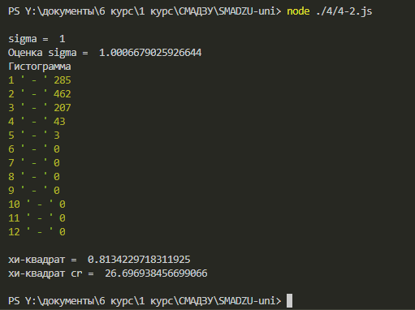
 | 1 | 285
 | 2 | 462
 | 3 | 207
 | 4 | 43
 | 5 | 3
 | 6 | 0
 | 7 | 0
 | 8 | 0
 | 9 | 0
 | 10 | 0
 | 11 | 0
 | 12 | 0
 | Сумма | 1000

